Sheet1
Scene No. | 3
Quest Title | 拯救大海
Quest Log | 找凌
Map No. | 24
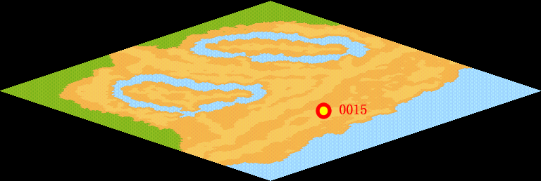
NPC No. | 15
Condition
Dialog | 虽然你赶走了那些污染大海的邪恶宠物，但是原来的那些污染物依旧没有去除，它们正向下游漂去，我知道药剂师凌研制出了一种能净化一切污染的净化之气，你快去拿一些来。
Select
Result | 1 : Scene 0004,

ScriptFile | Qlog-0047-003.scr
 | Q0015-0047-003.scr

